ルート表（テンプレート）
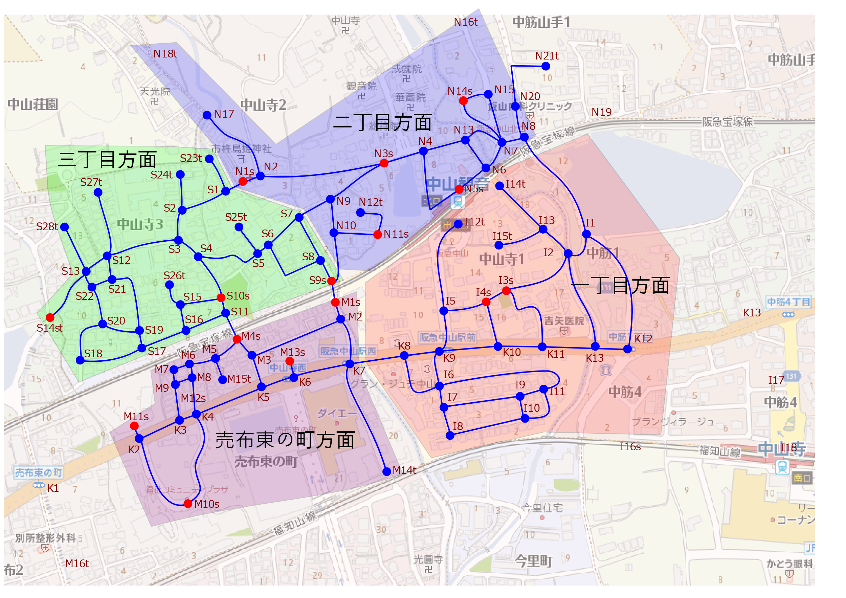
地車曳行所要時間計算シート |  |  |  |  | オレンジ色のセルにルートと時刻を入力する
場所ID | 場所記号 | （名称） | 名称-公開用 | 曳行指示 | 推定通過時間[m.s] | 到着時刻 | 停車時間[m.s] | 出発時刻
N1 | 弐1 | 市杵島姫神社 | 市杵島姫神社 |  |  |  |  | 16:00:00
S1 | 参1 | 山ノ内橋西詰 | 山ノ内橋西詰 | 直進 | 0:01:00 | - |  | 16:01:00
S2 | 参2 | 稲野マンション | 稲野マンション | 直進 | 0:02:00 | - |  | 16:03:00
S3 | 参3 | アビタ宝塚P | アビタ宝塚P | 右折 | 0:02:20 | - |  | 16:05:20
S12 | 参12 | (Web公開用に削除) | N/A | 右折 | 0:02:37 | 16:07:57 |  | #VALUE!
S27 | 参27 | 中山寺3丁目5-北 | 中山寺3丁目5-北 | 折り返し | 0:03:00 | - |  | #VALUE!
S12 | 参12 | (Web公開用に削除) | N/A | 右折 | 0:02:07 | - |  | #VALUE!
S13 | 参13 | アルバ売布 | アルバ売布 | 右折 | 0:00:40 | - |  | #VALUE!
S28 | 参28 | 松岡ハイツ | 松岡ハイツ | 折り返し | 0:02:50 | - |  | #VALUE!
S13 | 参13 | アルバ売布 | アルバ売布 | 右折 | 0:02:00 | - |  | #VALUE!
S14 | 参14 | 石田橋東詰 | 石田橋東詰 | 折り返し | 0:03:37 | #VALUE! | 0:05:00 | #VALUE!
S13 | 参13 | アルバ売布 | アルバ売布 | 右折 | 0:02:30 | - |  | #VALUE!
S22 | 参22 | (Web公開用に削除) | N/A | L/R | 0:00:50 | - |  | #VALUE!
S21 | 参21 | (Web公開用に削除) | N/A | S/L | 0:01:40 | - |  | #VALUE!
S19 | 参19 | 中山寺3丁目9 | 中山寺3丁目9 | 直進 | 0:04:10 | - |  | #VALUE!
S17 | 参17 | 中山寺3丁目9 | 中山寺3丁目9 | 左折 | 0:00:50 | - |  | #VALUE!
S16 | 参16 | (Web公開用に削除) | N/A | 左折 | 0:02:10 | - |  | #VALUE!
S15 | 参15 | (Web公開用に削除) | N/A | L/R | 0:01:20 | - |  | #VALUE!
S10 | 参10 | 皿池公園 | 皿池公園 | #N/A | 0:02:00 | #VALUE! | 0:05:00 | -
 | #N/A | #N/A | #N/A | #N/A | #N/A | #VALUE! |  | -
 | #N/A | #N/A | #N/A | #N/A | #N/A | #VALUE! |  | -
 | #N/A | #N/A | #N/A | #N/A | #N/A | #VALUE! |  | -
 | #N/A | #N/A | #N/A | #N/A | #N/A | #VALUE! |  | -
 | #N/A | #N/A | #N/A | #N/A | #N/A | #VALUE! |  | -
 | #N/A | #N/A | #N/A | #N/A | #N/A | #VALUE! |  | -
 | #N/A | #N/A | #N/A | #N/A | #N/A | #VALUE! |  | -
 | #N/A | #N/A | #N/A | #N/A | #N/A | #VALUE! |  | -
 | #N/A | #N/A | #N/A | #N/A | #N/A | #VALUE! |  | -
 | #N/A | #N/A | #N/A | #N/A | #N/A | #VALUE! |  | -
 | #N/A | #N/A | #N/A | #N/A | #N/A | #VALUE! |  | -
 | #N/A | #N/A | #N/A | #N/A | #N/A | #VALUE! |  | -
 | #N/A | #N/A | #N/A | #N/A | #N/A | #VALUE! |  | -
 | #N/A | #N/A | #N/A | #N/A | #N/A | #VALUE! |  | -
 | #N/A | #N/A | #N/A | #N/A | #N/A | #VALUE! |  | -
 | #N/A | #N/A | #N/A | #N/A | #N/A | #VALUE! |  | -

